Remerciements
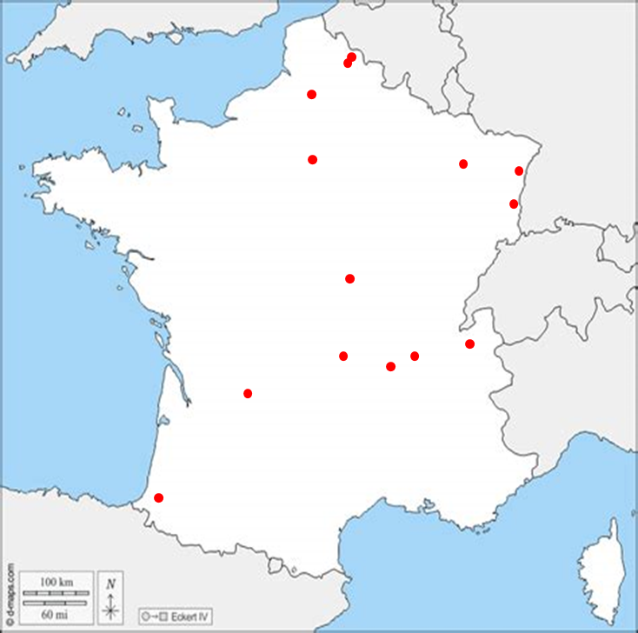
L'équipe :
Alain BERGERY (Hôpitaux Universitaires de Strasbourg)
Sédric BLIN (CHRU Nancy)
Vincent CARRIERES (CH Nevers)
Nicolas CHAMPAIN (CHU Clermont-Ferrand)
Martin CHANOINE (CHU Amiens)
Emma DREYFUSS (Hôpitaux Universitaires de Strasbourg)
Bruno GIGONNET (CH Dax)
Lambert HADROT (CHU Clermont-Ferrand)
Jean-Eric LEFEVRE (Jeune retraité)
Pierre MACQUET (CH Métropole Savoie - Chambéry)
Fabien MARIETTE (CH Périgueux)
Marie PEREIRA (Hospices Civils de Lyon)
Eric PERRIN (CH Colmar)
Laurent POIRRIER (CHU Saint-Etienne)
Brice NORD (CHU Clermont-Ferrand)
Blandine SCHAAFF (Assistance Publique - Hôpitaux de Paris)
Pascal SOUBIGOU (Assistance Publique - Hôpitaux de Paris)
Hervé SZYMCZAK (CLCC Oscar Lambret - Lille)
Hélène VIARD (CH Tourcoing)
Hachem CHAREF (stagiaire CH Tourcoing)
Nos remerciements à :
Frédéric POUJADE (CNEH - Paris)

